прогрессивная шкала комиссий
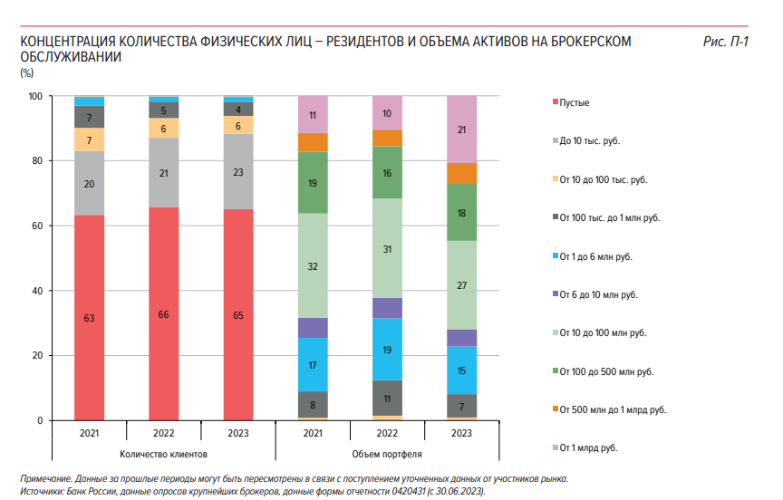
Дано

ИТОГО
Предполагаем что клиенты с портфелем более 10 тысячявляются активными, а часть счетов менее 10 тысяч неактивна | Активные клиенты, тыс.человек | Тариф | средний портфель на клиента, тыс.руб | Портфель, млн | Комиссия, млн | Прогонозируемая численность каждой из когорт (+20%) | Прогнозный портфель, млн рублей | Плановый оборот, млн.р. | Плановый доход (0,1% от оборота)
Итого активные с портфелем до 10 тысяч | 600 | инвестор | 2 | 1000 | 30 | 720 | 1,200 | 36,000 | 36
от 10 до 100 тысяч | 230 | инвестор | 13 | 3000 | 90 | 350 | 4,565 | 136,957 | 137
от 100 тысяч до 1 млн.рублей | 130 | трейдер | 108 | 14000 | 420 | 176 | 18,954 | 568,615 | 569
от 1 млн до 6 | 20 | премиум | 1500 | 30000 | 900 | 20 | 30,000 | 900,000 | 900
Премиум | 20 | премиум | 7600 | 152000 | 4560 | 20 | 152,000 | 4,560,000 | 4,560
 | 1,000 |  |  | 200,000 | 6,000 | 1286 | 206,719 | 6,201,572 | 6,202
 |  |  |  |  |  | 28.60% | 3.36% | 3.36% | 11.42 | расходы из-за снижения комиссии
 |  |  |  |  |  | рост числа активных клиентов | рост объема портфеля | рост оборота | 3.17%
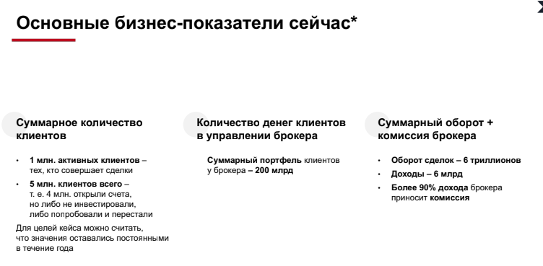
 |  |  |  |  |  |  |  |  | Прирост дохода

